사업수행계획(요약)
구축계획 | 구축 데이터 개요 |  | o K-Culture 관광 콘텐츠 특화 일본어 말뭉치 데이터셋 구축 및 제공
 | 구축 목표량 (AI허브 개방 기준) |  | ㅇ (구축목표) 원천데이터 총 100,000,000어절 + 질의응답(QA) 데이터 100,000,000 어절 = 총 200,000,000 어절 구축
 | 구축 데이터 정의 (AI허브 개방 기준) | 원천 데이터 | 데이터 유형/포맷 | 텍스트 / csv
 |  |  | 데이터 규모/객체수 | (원천데이터 수집 규모) 일본어 100,000,000 어절 * 자연관광콘텐츠(일본어 25,000,000 어절), 역사/문화관광콘텐츠(일본어 25,000,000 어절), 음식콘텐츠(일본어 32,500,000 어절), 숙박콘텐츠(일본어 5,000,000 어절), 쇼핑콘텐츠(일본어 7,500,000 어절, 레저스포츠콘텐츠(일본어 5,000,000 어절)
 |  | 라벨링 데이터 | 라벨링 유형/포맷 | 질의응답 / json
 |  |  | 라벨링데이터 규모(예. 파일 수) | (라벨링데이터 규모) 질의응답(QA) 데이터 일본어 100,000,000 어절 구축
 |  | 메타 데이터 | 메타데이터 구조 및 포맷
 |  |  | 메타 데이터 규모(예. 파일 수)
 | 구축공정 단계별 | 획득/수집 | 원시데이터 획득/수집 방안 (데이터 유형/포맷/규모 /객체수 명시) | ㅇ 신규 : 자체수집 (100%)
 |  |  |  | ㅇ 구매
 |  |  |  | ㅇ 기존 보유데이터 활용
 |  | 정제 | 원천데이터 분포 명세 | 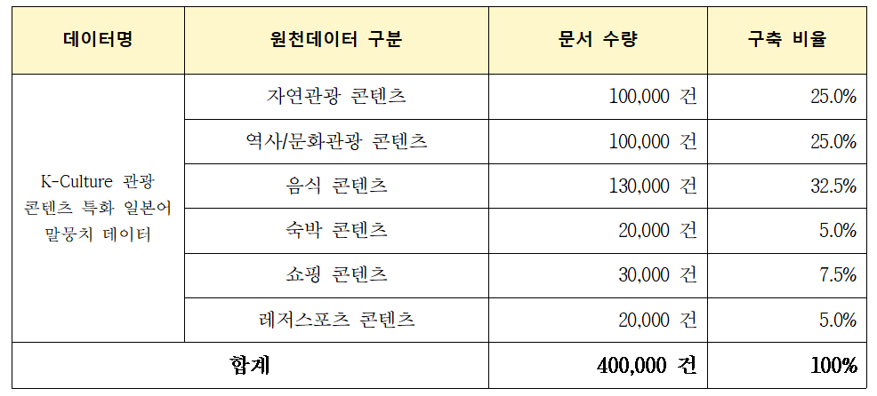
 |  | 학습 | 적용 모델 (알고리즘 표시) | ㅇ Llama2

